Лист1
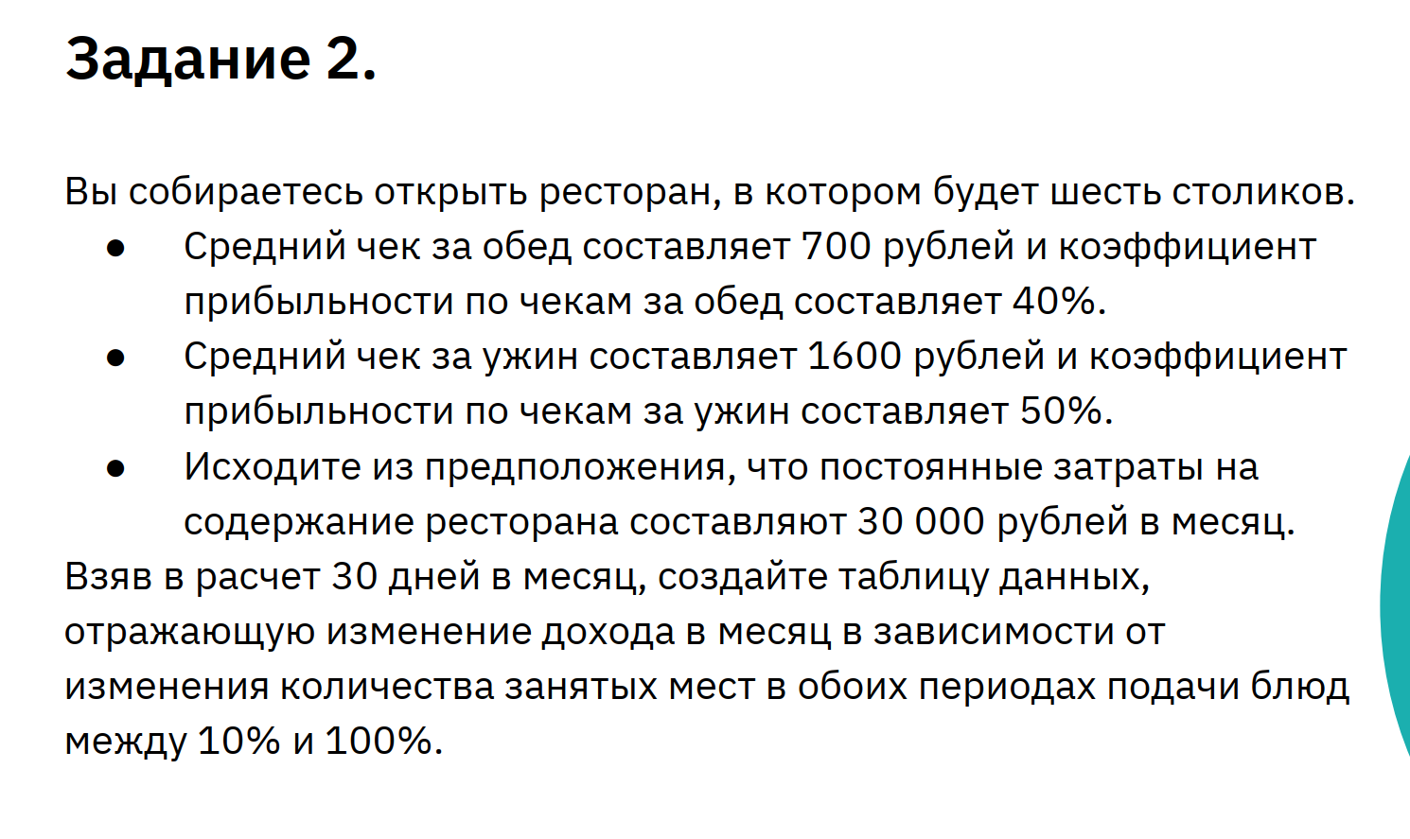
Период (дней) | 30
Количество столиков | 6
Постоянные затраты | 30,000.00 ₽ | Таблица данных
 |  | Прибыль |  | Процент занятых мест в Обед
 |  |  | 146,400.00 ₽ | 10.00% | 20.00% | 30.00% | 40.00% | 50.00% | 60.00% | 70.00% | 80.00% | 90.00% | 100.00%
 |  | Процент занятых мест в Ужин | 10.00% | -4800 | 2400 | 9600 | 16800 | 24000 | 31200 | 38400 | 45600 | 52800 | 60000
Обед |  |  | 20.00% | 13200 | 20400 | 27600 | 34800 | 42000 | 49200 | 56400 | 63600 | 70800 | 78000
Средний чек (Обед) | 1,000.00 ₽ |  | 30.00% | 31200 | 38400 | 45600 | 52800 | 60000 | 67200 | 74400 | 81600 | 88800 | 96000
Коэффициент прибыльности (Обед) | 40.00% |  | 40.00% | 49200 | 56400 | 63600 | 70800 | 78000 | 85200 | 92400 | 99600 | 106800 | 114000
Процент занятых мест (Обед) | 70.00% |  | 50.00% | 67200 | 74400 | 81600 | 88800 | 96000 | 103200 | 110400 | 117600 | 124800 | 132000
 |  |  | 60.00% | 85200 | 92400 | 99600 | 106800 | 114000 | 121200 | 128400 | 135600 | 142800 | 150000
Ужин |  |  | 70.00% | 103200 | 110400 | 117600 | 124800 | 132000 | 139200 | 146400 | 153600 | 160800 | 168000
Средний чек (Ужин) | 2,000.00 ₽ |  | 80.00% | 121200 | 128400 | 135600 | 142800 | 150000 | 157200 | 164400 | 171600 | 178800 | 186000
Коэффициент прибыльности (Ужин) | 50.00% |  | 90.00% | 139200 | 146400 | 153600 | 160800 | 168000 | 175200 | 182400 | 189600 | 196800 | 204000
Процент занятых мест (Ужин) | 70.00% |  | 100.00% | 157200 | 164400 | 171600 | 178800 | 186000 | 193200 | 200400 | 207600 | 214800 | 222000

Прибыль | 146,400.00 ₽ | Таблица данных
 |  | Прибыль |  | Процент занятых мест в Обед
 |  |  | 146,400.00 ₽
 |  | Процент занятых мест в Ужин | 10.00%
 |  |  | 20.00%
 |  |  | 30.00%
 |  |  | 40.00%
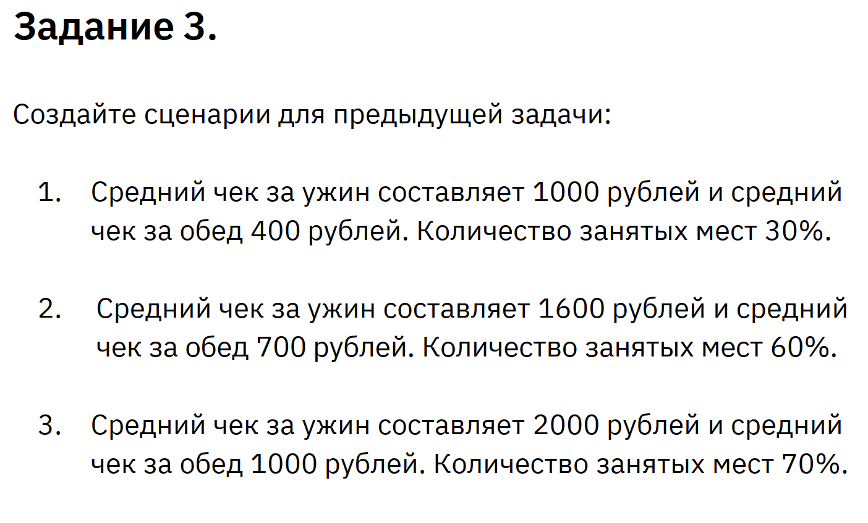
 |  |  | 50.00%
 |  |  | 60.00%
 |  |  | 70.00%
 |  |  | 80.00%
 |  |  | 90.00%
 |  |  | 100.00%

